问题
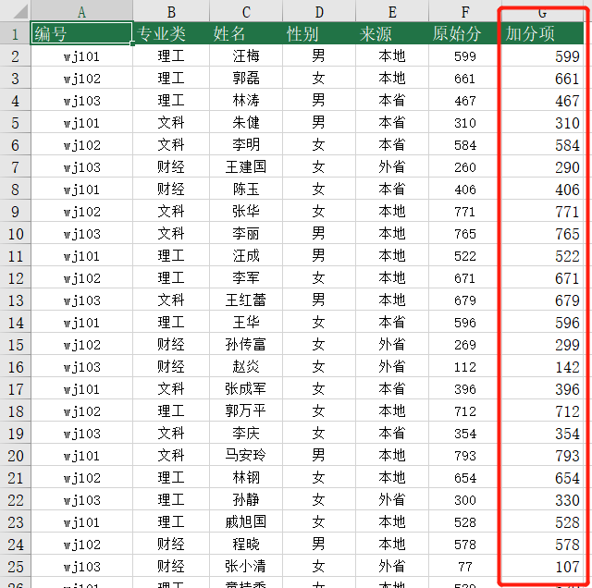
 |  | 课后小练习

任务：
 | 在数据表中计算加分项，外省男性为原始分加25分，外省女性为原始分加30分，其余不加分。
 | 完成效果如下图所示。

